Sheet2
 | C北教室课桌椅采购及安装报价清单
序号 | 产品名称 | 参考图片 | 技术参数要求 | 数量 | 单位 | 单价（元） | 合价（元）
1 | 绘图桌桌面更换 |  | 1.规格：L800*W600(mm) 2.桌面：采用不低于25mm厚E0级三聚氰胺板，表面光滑，无毛刺，四周全自动机器封边，耐冲击，颜色与双人桌一致。 3.报价含原桌面拆除、清运、新桌面安装。 4.提供生产本批产品的原材料环保检测报告。 | 85 | 张
2 | 双人课桌 | 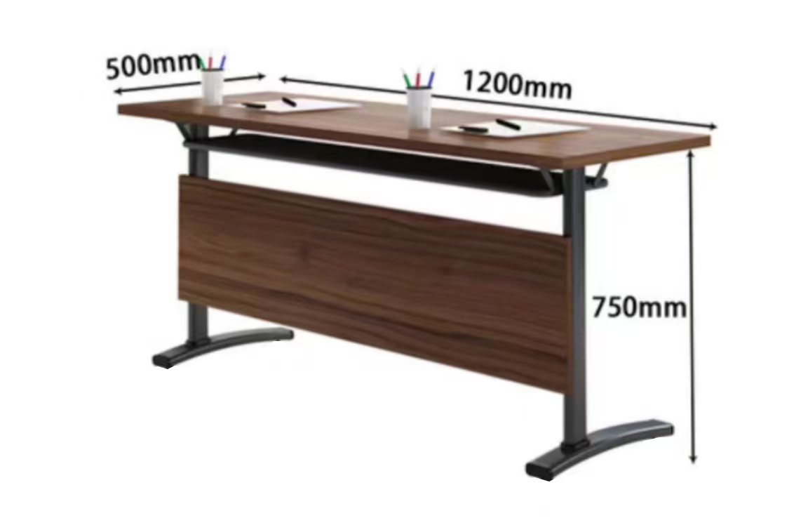 | 1.面板：不低于25mm厚E0级三聚氰胺板；表面耐磨、防污； 2.挡板：15mm厚E0级三聚氰胺板高，四周全自动机器近色封边，台面板颜色深色，与教室学生椅颜色一致；所有面板前后材质、颜色均匀一致。 3.钢架：冷轧钢管截面不小于25*50*1.5（mm)，表面静电喷涂处理，防锈耐磨。 4.底部安装防滑橡胶脚垫，避免划伤地面且增强稳定性。 5.尺寸L1200*W500*H750钢木结构 6.提供生产本批产品的原材料环保检测报告。 | 432 | 张
3 | 方凳 | 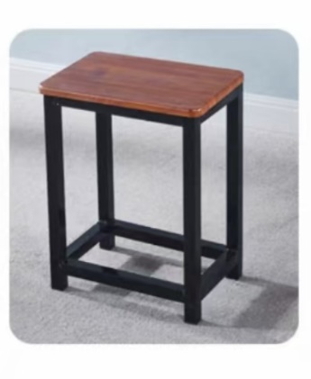 | 1.凳面：不低于20mm厚E0级三聚氰胺板，表面耐磨、防污，边缘全自动机器近色封边，无毛刺，颜色与教室学生桌颜色一致，整体均匀无色差。 2.凳腿：冷轧钢管材质，截面尺寸不小于25×25×1.2mm方管，表面静电喷涂处理，防锈耐磨。 3.横梁加固：底部横梁采用4梁，不小于25×50×1.2mm冷轧钢管，焊接牢固，确保承重稳定。 4.底部安装防滑橡胶脚垫，避免划伤地面且增强稳定性。 5.承重要求：静态承重不低于150kg，通过稳定性测试无倾斜、晃动。 6.L400×W300×H450（mm），适配学生桌高度（H750mm）。 7.提供生产本批产品的原材料环保检测报告。 | 670 | 张
 | 合计

 |  | 注：1、报价含商品、人工、运输、保险、安装、调试、税费等一切相关费用的综合报价。

 |  | 供应商名称（公章）：
 |  | 授权代表（签字）：
 |  | 联系方式：

